Задача 1
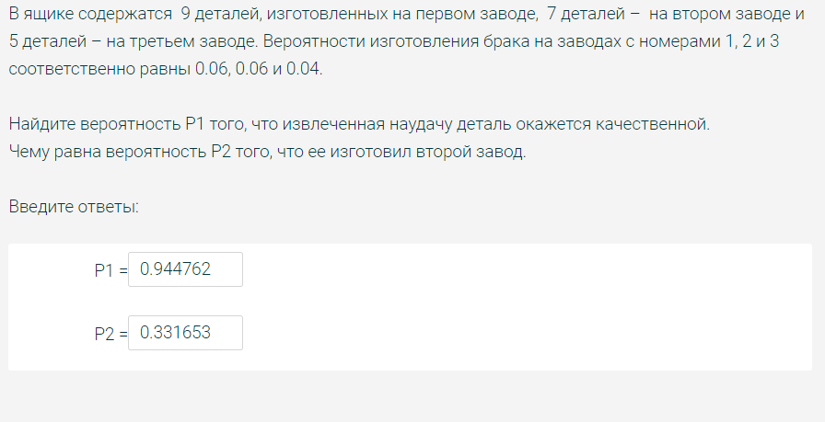
Завод | 1 | 2 | 3
ni | 0.17 | 0.37 | 0.46 | Сумма ni | 1
P(Hi) | 0.17 | 0.37 | 0.46 | Сумма P(Hi) | 1
P(A|Hi) | 0.95 | 0.93 | 0.97

P(A) | P(H1|A) | P(h2|A) | P(H3|A)
0.9518 | 0.16967850389 | 0.36152553057 | 0.46879596554 | Сумма P(Hi|A) | 1

Условные вероятности

 | 0.05 | 0.07 | 0.03

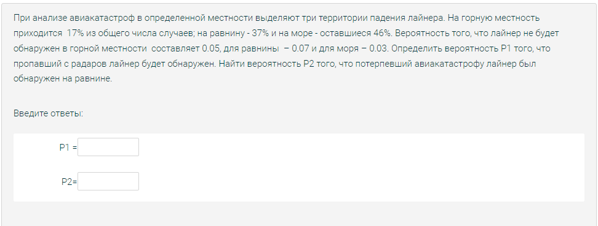
Завод | 1 | 2 | 3
колво деталей(ni) | 6 | 9 | 8 | Сумма дет(ni) | 23
P(Hi) | 0.26087 | 0.391304 | 0.347826 | Сумма вер P(Hi) | 1
P(A)(Hi) | 0.95 | 0.92 | 0.96

P(A) | P(H1|A) | P(H2|A) | P(H3|A)
0.941739 | 0.263158 | 0.382271 | 0.354571 | сумма P(Hi)A | 1

Условные вероятности(из условия) | 0.05 | 0.08 | 0.04

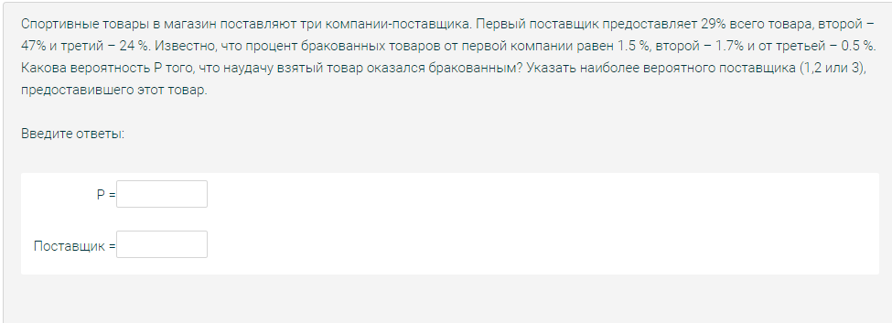
Завод | 1 | 2 | 3
ni | 0.29 | 0.47 | 0.24 | Сумма ni | 1
P(Hi) | 0.29 | 0.47 | 0.24 | Сумма P(Hi) | 1
P(A|Hi) | 0.985 | 0.983 | 0.995

P(A) | P(H1|A) | P(h2|A) | P(H3|A)
0.9865 | 0.28957078848 | 0.46835147903 | 0.2420777325 | Сумма P(Hi|A) | 1

Условные вероятности

 | 0.015 | 0.017 | 0.005

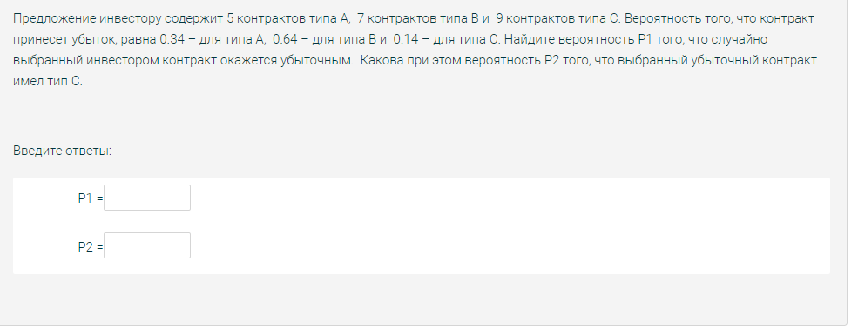
Завод | 1 | 2 | 3
ni | 5 | 7 | 9 | Сумма ni | 21
P(Hi) | 0.2380952381 | 0.33333333333 | 0.42857142857 | Сумма P(Hi) | 1
P(A|Hi) | 0.66 | 0.36 | 0.86

P(A) | P(H1|A) | P(h2|A) | P(H3|A)
0.6457 | 0.24336283186 | 0.18584070796 | 0.57079646018 | Сумма P(Hi|A) | 1

Условные вероятности

 | 0.34 | 0.64 | 0.14

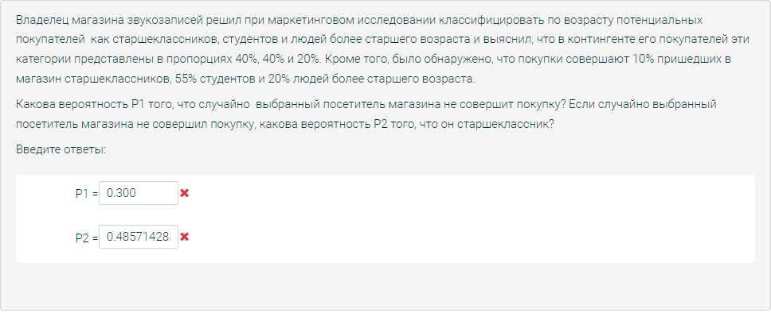
Завод | 1 | 2 | 3
ni | 0.4 | 0.4 | 0.2 | Сумма ni | 1
P(Hi) | 0.4 | 0.4 | 0.2 | Сумма P(Hi) | 1
P(A|Hi) | 0.9 | 0.45 | 0.8

P(A) | P(H1|A) | P(h2|A) | P(H3|A)
0.7000 | 0.51428571429 | 0.25714285714 | 0.22857142857 | Сумма P(Hi|A) | 1

Условные вероятности

 | 0.1 | 0.55 | 0.2

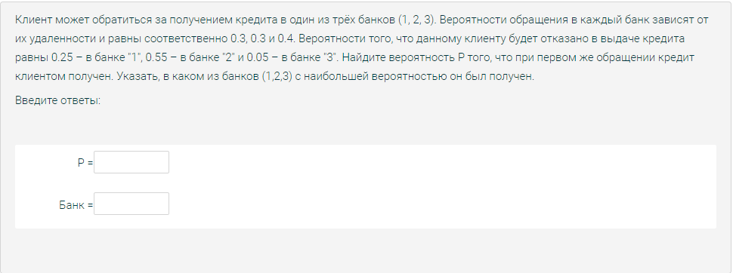
Завод | 1 | 2 | 3
ni | 0.3 | 0.3 | 0.4 | Сумма ni | 1
P(Hi) | 0.3 | 0.3 | 0.4 | Сумма P(Hi) | 1
P(A|Hi) | 0.75 | 0.45 | 0.95

P(A) | P(H1|A) | P(h2|A) | P(H3|A)
0.7400 | 0.30405405405 | 0.18243243243 | 0.51351351351 | Сумма P(Hi|A) | 1

Условные вероятности

 | 0.25 | 0.55 | 0.05

Задача 2
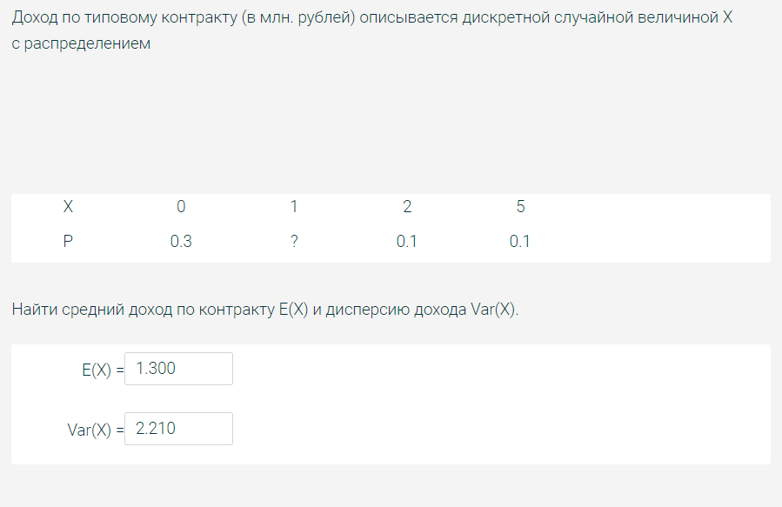
X |  | 0 | 1 | 2 | 5
P |  | 0.3 | 0.5 | 0.1 | 0.1

E(x)= | 1.2 | E(x^2)= | 3.4 | Var(X)= | 1.96
E(Q)=9E(X) | 10.8 |  |  | Var(Q)=9Var(X) | 17.64

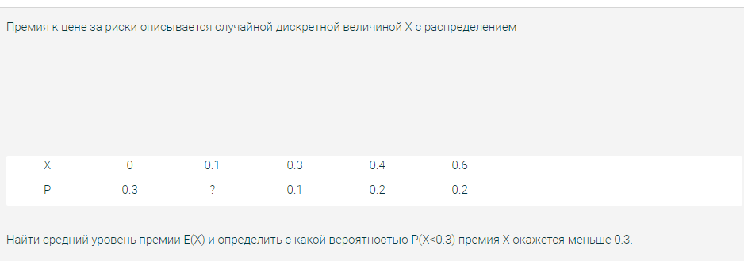
x |  | 0 | 0.1 | 0.3 | 0.4 | 0.6
p |  | 0.3 | 0.2 | 0.1 | 0.2 | 0.2

E(x) | 0.2500 | P(X<"chislo")= |  | <0,3 | "=" | 0.500

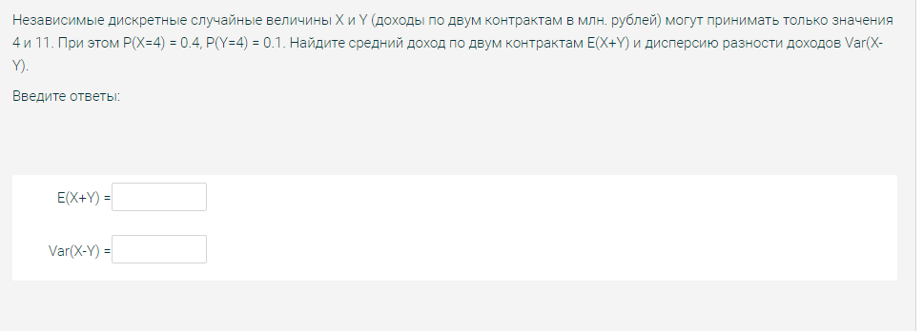
X |  | 4 | 11
P |  | 0.4 | 0.6

Y |  | 4 | 11
P |  | 0.1 | 0.9

E(x)= | 8.2 | E(x^2)= | 79 | Var(X)= | 11.76

E(Y)= | 10.3 | E(Y^2) | 110.5 | Var(Y)= | 4.41

E(X+Y)= | 18.5 |  |  | Var(X-Y)= | 16.17

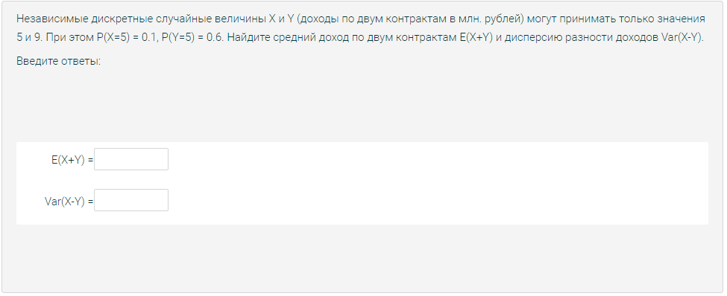
X |  | 5 | 9
P |  | 0.1 | 0.9

Y |  | 5 | 9
P |  | 0.6 | 0.4

E(x)= | 8.6 | E(x^2)= | 75.4 | Var(X)= | 1.44

E(Y)= | 6.6 | E(Y^2) | 47.4 | Var(Y)= | 3.84

E(X+Y)= | 15.200 |  |  | Var(X-Y)= | 5.2800

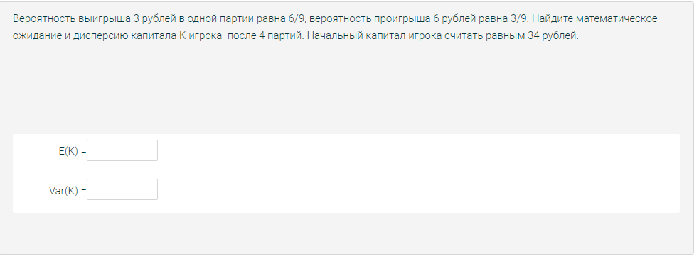
 |  |  |  | Капитал | Кол-во партий
X | 3 | -6 |  | 34 | 4
P | 0.66666666667 | 0.33333333333

E(Xi)= | 0 | E(Xi^2)= | 18 | Var(Xi)= | 18

E(K)= | 34 |  |  | Var(K) | 72

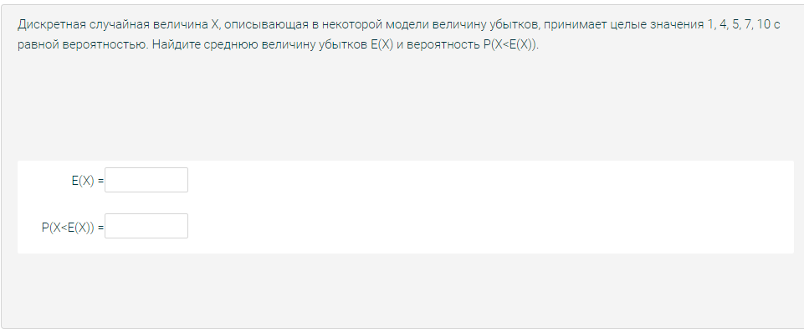
X | 1 | 4 | 5 | 7 | 10
P | 0.2 | 0.2 | 0.2 | 0.2 | 0.2

E(X) | 5.4 | P(X<"chislo")= |  | <5,4 | "=" | 0.400

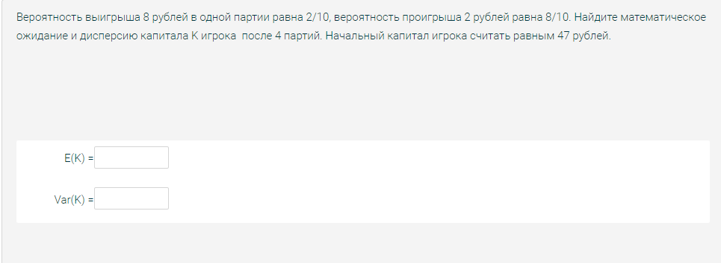
 |  |  |  | Капитал | Кол-во партий
X | 8 | -2 |  | 47 | 4
P | 0.2 | 0.8

E(Xi)= | 0 | E(Xi^2)= | 16 | Var(Xi)= | 16

E(K)= | 47 |  |  | Var(K) | 64

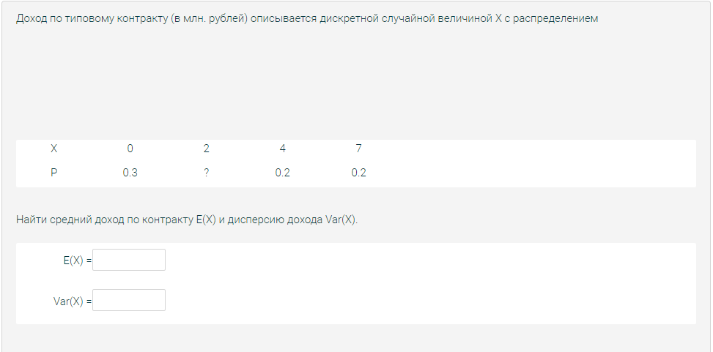
X |  | 0 | 2 | 4 | 7
P |  | 0.3 | 0.3 | 0.2 | 0.2

E(x)= | 2.8 | E(x^2)= | 14.2 | Var(X)= | 6.36
E(Q)=9E(X) | 25.2 |  |  | Var(Q)=9Var(X) | 57.24

Задача 3
Функция плотности вероятности распределения НСВ Х |  |  | CB второй части задания
f(x)=Cx^k | Промежуток [a;b] локализации НСВ Х |  | Y=X^n +B
k= | a= | b= | n= | B= | a, b | промежуток
2 | -1 | 1 | 2 | 0 | k,n | степень C
 |  |  |  |  | B | параметр ожидания
C = |  |  | E(Y)=
1.5 |  |  | 0.6
 |  |  | 0 | При отсутсвии E(X^2 - a)

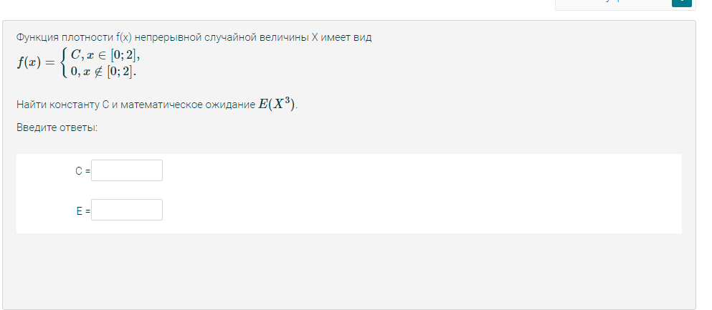

Сверить через онлайн |  |  | https://math.semestr.ru/math/expectation-continuous.php

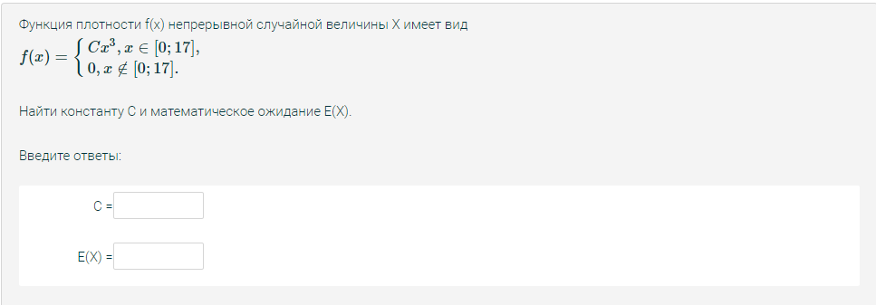
Функция плотности вероятности распределения НСВ Х |  |  | CB второй части задания
f(x)=Cx^k | Промежуток [a;b] локализации НСВ Х |  | Y=X^n +B
k= | a= | b= | n= | B= | a, b | промежуток
3 | 0 | 17 | 3 | 0 | k,n | степень C
 |  |  |  |  | B | параметр ожидания
C = |  |  | E(Y)=
4.7892146885E-05 |  |  | 2807.4285714
 |  |  | 13.6 | При отсутсвии E(X^2 - a)

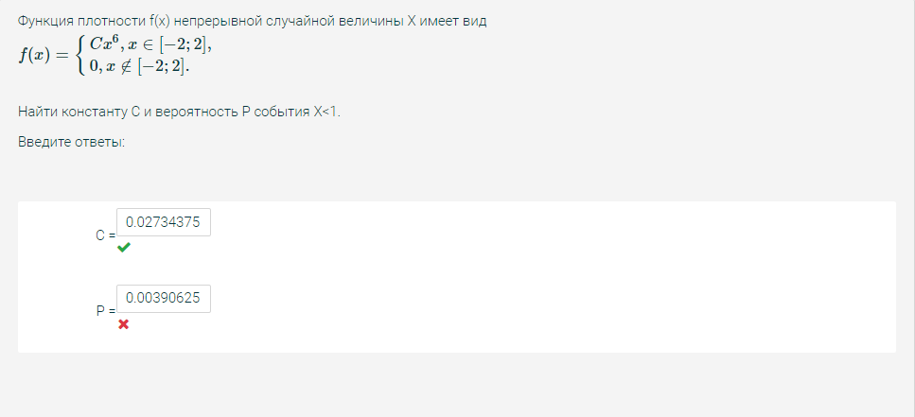
Функция плотности |  |  | Вероятность
f(x)=Ck^k | Промежуток локализации |  | промежуток |  | a, b | промежуток
k = | a = | b = | x1 = | x2 = | k | степень C
6 | -2 | 2 | -2 | 1 | x1, x2 | промежуток P

C = |  |  | Вероятность
0.02734375 |  |  | 0.50390625

Задача 4
С помощью бинарного распределения | Параметры биноминального распределения СB |  | Значение CB X |  | Значение искомой вероятности
 | n = | 7050 | k1 = | 0 | 0.88607958088
 | p = | 0.00036 | k2 = | 4

С помощью бинарного распределения | Параметры биноминального распределения СB |  | Значение CB X |  | Значение искомой вероятности
 | n = | 700 | k0 = | 50 | 0.056488874124
 | p = | 0.074

 |  |  |  |  |  |  | https://math.semestr.ru/math/events.php

С помощью бинарного распределения | Параметры биноминального распределения СB |  | Значение CB X |  | Значение искомой вероятности
 | n = | 2000 | k0 = | 0 | 0.67029323019
 | p = | 0.0002



С помощью бинарного распределения | Параметры биноминального распределения СB |  | Значение CB X |  | Значение функции распределения | Вероятность
 | n = | 600 | k1 = | 450 | 0.38886660019 | 0.56954811409
 | p = | 0.754 | k2 = | 470 | 0.95841471428

С помощью бинарного распределения | Параметры биноминального распределения СB |  | Значение CB X |  | Значение искомой вероятности
 | n = | 9000 | k0 = | 0 | 0.073506714501
 | p = | 0.00029

Задача 5
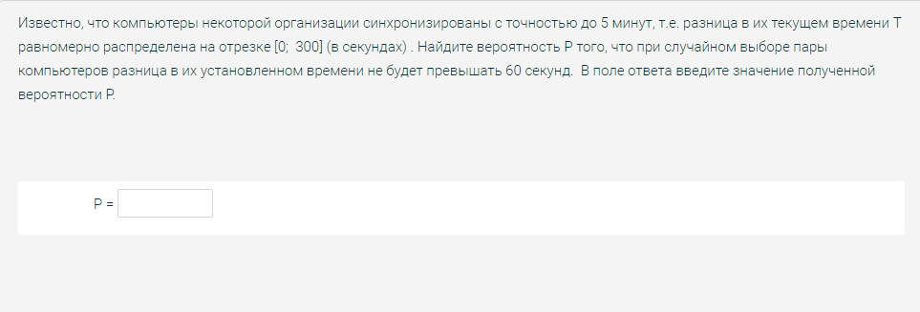
С помощью бинарного распределения | Параметры биноминального распределения СB |  | Промежуток |  | Значение функции распределения
 | n = | 60 | k1 = | 0.00 | #NUM!
 | p = | 0.2 | k2 = | 300 | #NUM!

Параметры показательного распределения |  | Промежуток |  | Значение функции распределения |  | Вероятность
Лямбда бля | 0.16 | x1 = | 1 | F(x1) = | 0.14785621103 | 0.57410648851
 |  | x2 = | 8 | F(x2) = | 0.72196269955

Параметры показательного распределения |  | Промежуток |  | Значение функции распределения |  | Вероятность
m = | 241.8 | x1 = | 0 | F(x1) = | 0.00000080281 | 0.795
q = | 50.4 | x2 = | 283.3 | F(x2) = | 0.79486332786

Параметры нормального распределения |  | Промежуток |  | Значение функции распредления |  | Вероятность
m= | 0.69 | t1 | 0.59 | F(t1) | 0.4734235357 | 0.15713512412
o= | 1.5 | t2 | 1.19 | F(t2) | 0.63055865982

 | Возможное решение | P=1-e^(-(лямбда)*t)

Задача 6
СВ | m= | o^2 | p(X,Y)
X | 95.7 | 8.2 | 0.41
Y | 20 | 3.2

 | E(X-y) | Cov(X,y) | Var(X-y)
 | 75.7 | 2.1002247499 | 7.1995505002

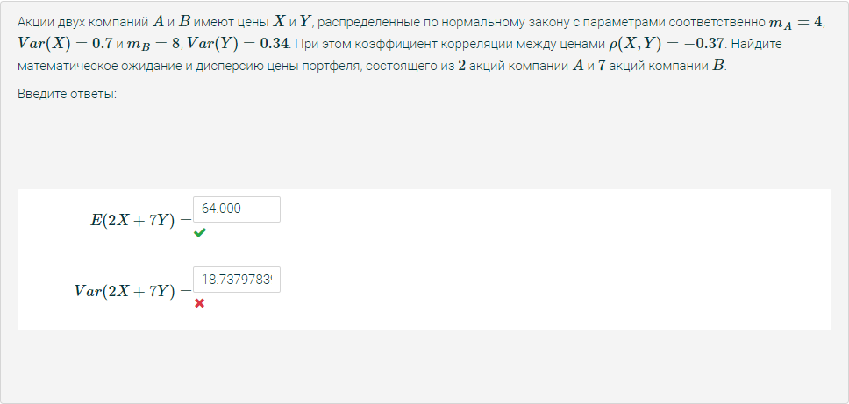
СВ | m= | o^2 или Var | p(X,Y)
X | 4 | 0.7 | -0.37
Y | 8 | 0.34

2X+7Y | E(2X+7Y)= | Cov(X,Y) | Var(2X+7Y)=
 | 64 | -0.18050540158 | 14.405848756

Колво акций A | 2
Колво акций B | 7

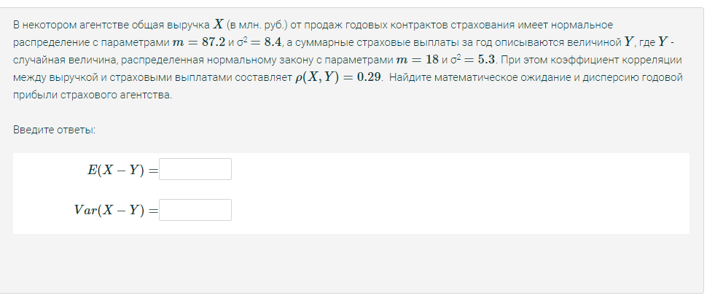
СВ | m= | o^2 | p(X,Y)
X | 87.2 | 8.4 | 0.29
Y | 18 | 5.3

 | E(X-y) | Cov(X,y) | Var(X-y)
 | 69.2 | 1.9349759688 | 9.8300480623

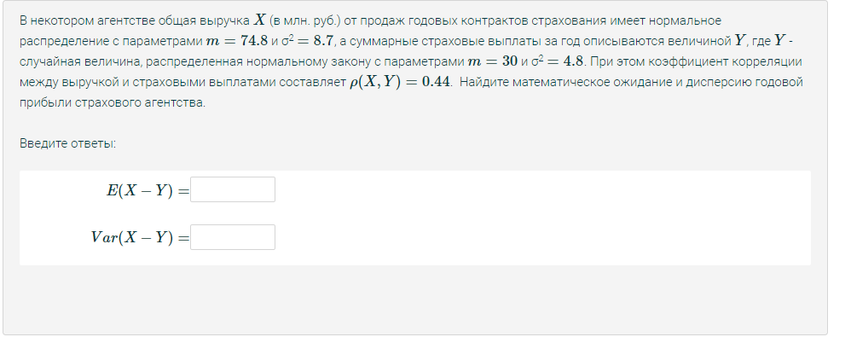
СВ | m= | o^2 | p(X,Y)
X | 74.8 | 8.7 | 0.44
Y | 30 | 4.8

 | E(X-y) | Cov(X,y) | Var(X-y)
 | 44.8 | 2.8433670182 | 7.8132659637

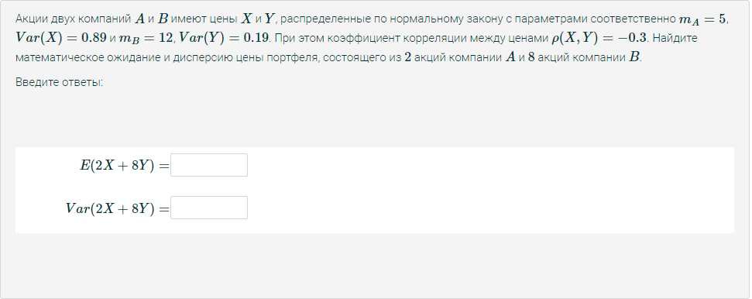
СВ | m= | o^2 или Var | p(X,Y)
X | 5 | 0.89 | -0.3
Y | 12 | 0.19

2X+7Y | E(2X+8Y)= | Cov(X,Y) | Var(2X+8Y)=
 | 106 | -0.12336531117 | 11.772310043

Колво акций A | 2
Колво акций B | 8

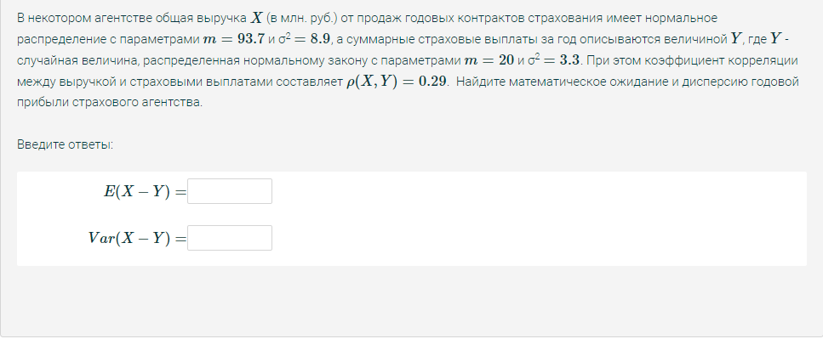
СВ | m= | o^2 | p(X,Y)
X | 93.7 | 8.9 | 0.29
Y | 20 | 3.3

 | E(X-y) | Cov(X,y) | Var(X-y)
 | 73.7 | 1.571628773 | 9.0567424541

